Лист5
РАБОЧИЙ ТЕХНИЧЕСКИЙ ОТЧЕТ |  |  |  |  | НОМЕР:2020 09 GN 009
 |  |  |  |  | ДАТА: 05.09.2020
Наименование предприятия |  |  |  | OOO "Sergeli-Avtotexxizmat"
Ф.И.О. составившего отчет |  |  |  | Усмонов Дониёр
Номер телефона с кодом города |  |  |  | Раб:+99(878) 147-74-77, Моб:+99 (890) 938-00-30
Модель |  |  | Идентификационный номер автомобиля |  | Пробег | Дата продажи
Ласетти |  |  | XWB5V31BVLA514245 |  | 12623 | 2020-02-26
Обстоятельства при которых обнаружена проблема |  |  |  | Описание проблемы
 |  |  |  | Автомобил эшик пласмаслари ўз холатини ёқотган шу сабабдан автомобил 70 км соат тезликда харкатланса отриқча товуш пайдо бўлмоқда.
А. |  | Автомобиль стоял, двигатель не работал
В. | Автомобиль находился в движении: |  |  | Информация относительно проблемы (Приложить чертеж или фотграфию неисправности)
 |  | При торможении
 |  | При переходе от ускорения к накату
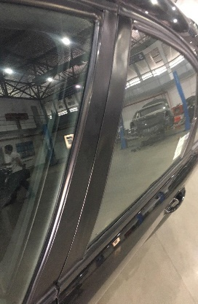
 |  | При переключение на задний ход |  | 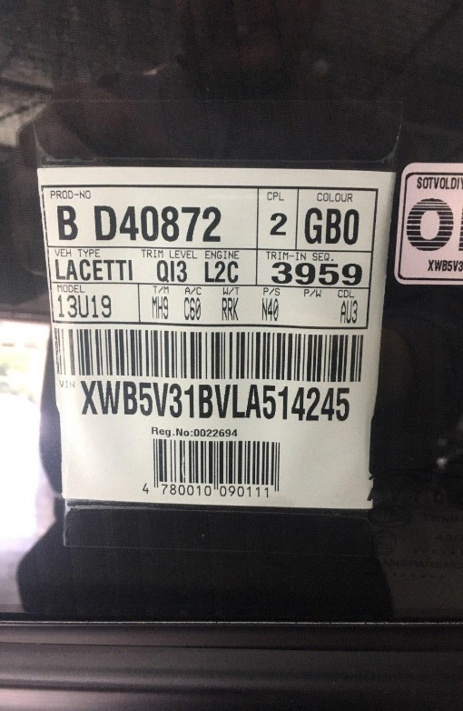 | 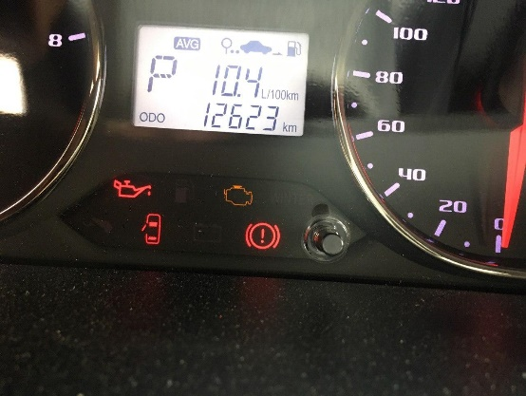
 |  | При повороте
 |  | При ускорении
 |  | При замедлении
 |  | При ______ оборотах в минут
 |  | При любой скорости
 |  | На неровной дороге
 |  | На _____ передаче
С. | При использовании:
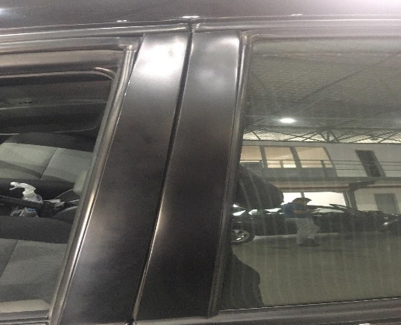
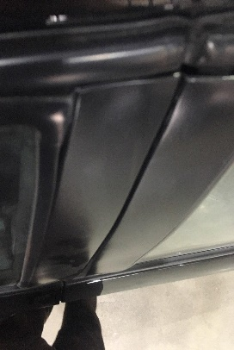
 |  | Тормозов |  | 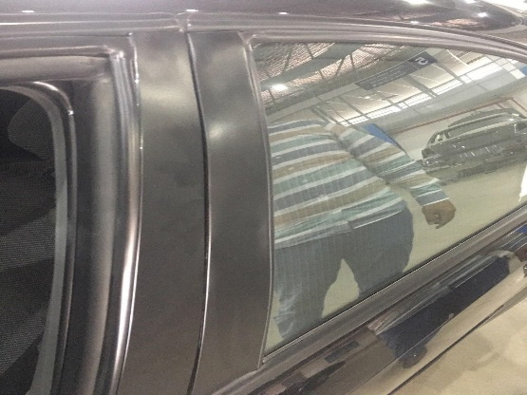
 |  | При повороте руля
 |  | При выключении сцепления
 |  | Обогревателя / кондиционера
 |  | При работе стеклоочистит / омывателя
 |  | При включении радио / CD проигрыват
 |  | Обогревателя заднего стекла
 |  | Прочее
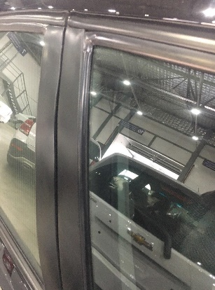
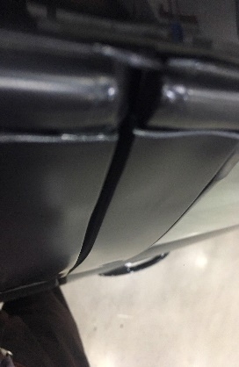
D. | При работе двигателя:
 |  | При запуске |  | 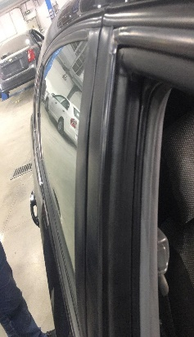 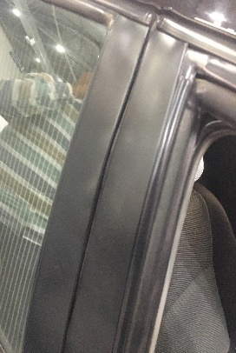 | 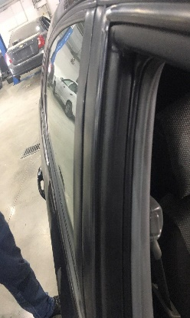
 |  | При прогреве
 |  | На холотом ходу
 |  | При горячем двигателе
E. | Возникает:
 |  | При ускорении
 |  | При высоких оборотах двигателя
 |  | При большой скорости
 |  | При большой загрузке багажника
F. | Когда случается по времени: |  |  | Информация о проблемной детали
 |  | Всегда |  | Номер детали по каталогу:
 |  | Иногда |  | Наименование детали: | ОБЛИЦОВКА ДВЕРИ
 |  | После _____ км движения |  | Название поставщика: | -
 |  | После _____ минут езды |  | LOT № детали: | -
Действия инженера по гарантии дилерского предприятия |  |  |  | Техник хисбот тузилиди ва Уз Авто Моторсга жўнатилди.

Ответственный Отдел по принятию мер и исследованию проблемы

 |  |  |  | (заполняется со стороны Отдела Гарантии качества АО "UzAvto Motors")

